2021年第2批租金评估清单
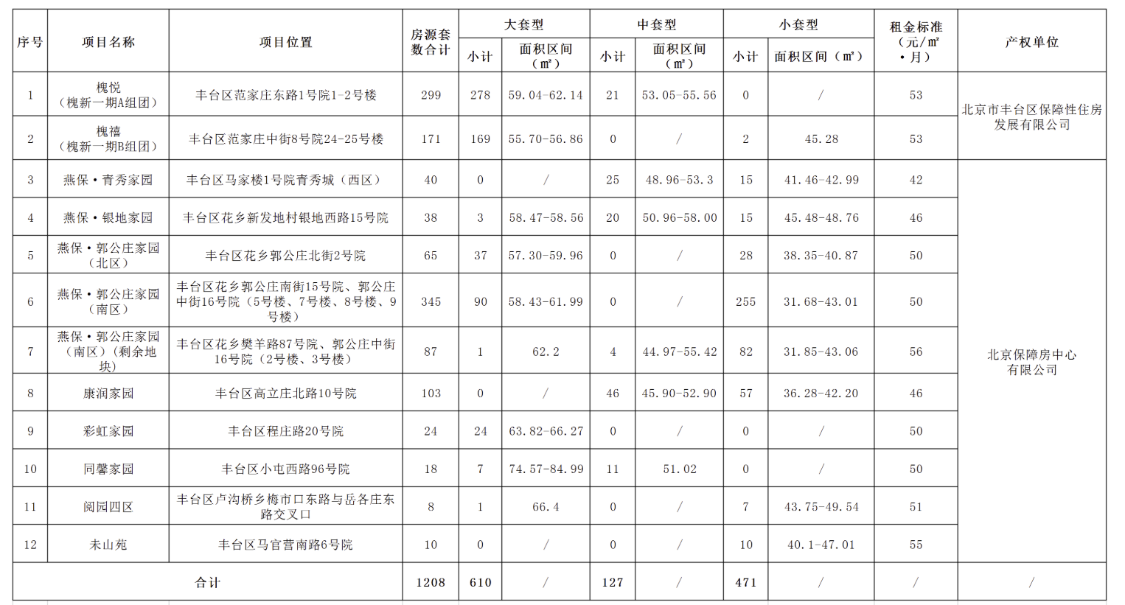
附件：
《市保障房中心2021年度第二批公租房项目租金评估清单》
序号 | 项目名称 | 所在区县 | 上期合同到期时间 | 项目套数 | 上期市场租金 | 当前公租标准 | 上期租金评估机构 | 本次租金评估机构 | 备注
1 | 台湖银河湾（西区） | 通州区 | 2021.4.4 | 1498 | 37 | 31 | 华源 | 杜鸣联合 | 首次到期 | 0.83783783784
2 | 紫南华苑 | 大兴区 | 2021.4.4 | 99 | 46 | 38 | 国盛 | 盛华翔伦 |  | 0.82608695652
3 | 燕保·郭公庄家园（南区） | 丰台区 | 2021.6.4 | 3308 | 54 | 45 | 仁达 | 仁达 |  | 0.83333333333
4 | 瑞湾家园 | 朝阳区 | 2021.6.4 | 587 | 44 | 39 | 首佳 | 京城捷信 |  | 0.88636363636
5 | 燕保·阜盛家园 | 房山区 | 2021.8.4 | 2900 | 35 | 31 | 国盛 | 金利安 |  | 0.88571428571
6 | 熙悦尚郡 | 朝阳区 | 2021.10.4 | 770 | 70 | 60 | 仁达 | 华源龙泰 |  | 0.85714285714
7 | 台湖银河湾（东区） | 通州区 | 2021.11.4 | 560 | 37 | 31 | 华源 | 华信 |  | 0.83783783784
8 | 康润家园 | 丰台区 | 2021.11.4 | 2498 | 47 | 42 | 仁达 | 国盛 |  | 0.89361702128
9 | 苏家坨 | 海淀 | 2018.7.4 | 2373 | 38 | 30 | 国盛 | 首佳 | 2018年4月1日已进行1次调整 | 0.78947368421
10 | 彩虹家园 | 丰台 | 2019.9.4 | 312 | 55 | 44 | 国盛 | 杜鸣联合 |  | 0.8
11 | 光机电 | 通州 | 2019.9.24 | 483 | 35 | 31 | 华信 | 盛华翔伦 |  | 0.88571428571 |  |  |  |  |  |  |  |  |  |  |  | 60.69798975
12 | 未山苑 | 丰台 | 2019.10.4 | 60 | 59 | 有厨房50 无厨房48 | 华源 | 仁达 |  | 0.84745762712 |  |  |  |  |  |  |  |  |  |  |  | 50.379331492
13 | 燕保·梨园家园 | 通州 | 2020.1.24 | 854 | 44 | 34 | 华信 | 京城捷信 |  | 0.77272727273
14 | 燕保·辛店家园 | 海淀 | 2020.12.4 | 1666 | 51 | 38 | 华信 | 金利安 |  | 0.74509803922
15 | 大羊坊 | 朝阳 | 2020.9.4 | 125 | 66 | 51 | 首佳 | 华源龙泰 | 2018年4月1日已进行2次调整 | 0.77272727273 |  |  |  |  |  |  |  |  |  |  |  |  |  |  |  | 0.26724137931

 |  |  |  |  |  |  |  |  |  |  |  |  |  |  |  |  |  |  |  |  | 洋桥北里 |  |  |  | 洋桥西里 |  |  | 西罗园
 |  |  |  |  |  |  |  |  |  |  |  |  |  | 家具家电 | 装修 | 成新度 |  |  |  |  | 70 | 4000 | 57.142857143 |  | 55 | 5300 | 96.363636364 | 66 | 4100 | 62.121212121
 | 洋桥西里 | 71.64 | 5000 | 69.79 | 南 | 中/6 | 3 | 2025-12-08 | 精装修 | 1.92 | 2.5 | 65.37 | 2001 | 0.98 | 0.98 | 0.98 | 61.53 |  |  |  | 70 | 5500 | 78.571428571 |  | 58 | 4200 | 72.413793103 | 66 | 4690 | 71.060606061
 | 洋桥西里 | 65.27 | 3700 | 56.69 | 南 | 低/14 | 2 | 2025-11-23 | 精装修 | 1.92 | 2.5 | 52.27 | 2001 | 0.98 | 0.98 | 0.99 | 49.7 |  |  |  | 72 | 6000 | 83.333333333 |  | 52 | 5200 | 100 | 65 | 5300 | 81.538461538
 | 洋桥西里 | 72.44 | 6000 | 82.83 | 南北 | 高/6 | 2 | 2025-10-28 | 普通装修 | 1.92 | 2.5 | 78.41 | 2001 | 0.98 | 0.98 | 0.98 | 73.8 |  |  |  | 54 | 4400 | 81.481481481 |  | 39 | 4200 | 107.69230769 | 41 | 3500 | 85.365853659
 | 洋桥西里 | 50 | 4200 | 84 | 东 | 高/24 | 1 | 2025-10-19 | 简单装修 | 1.92 | 2.5 | 79.58 | 2001 | 0.98 | 0.98 | 0.98 | 74.9 |  |  |  | 57 | 6090 | 106.84210526 |  | 53 | 4800 | 90.566037736 | 66 | 4600 | 69.696969697
 | 洋桥北里 | 60.5 | 4300 | 71.07 | 南 | 低/14 | 2 | 2025-11-24 | 普通装修 | 1 | 2.5 | 67.57 | 1995 | 0.98 | 0.98 | 0.98 | 63.6 |  |  |  | 43 | 4300 | 100 |  |  |  |  | 66 | 5290 | 80.151515152
 | 洋桥北里 | 77 | 6200 | 80.52 | 南北 | 中/14 | 3 | 2025-10-20 | 普通装修 | 1 | 2.5 | 77.02 | 1995 | 0.98 | 0.98 | 0.98 | 72.49
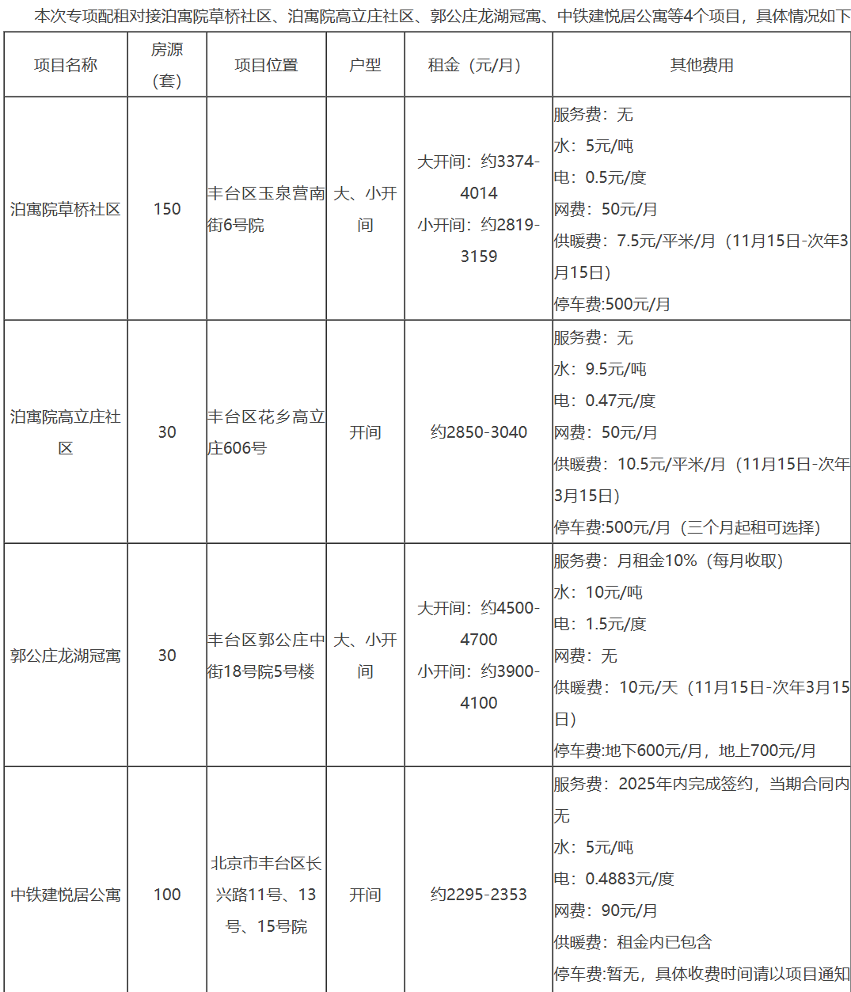
 | 洋桥北里 | 53.9 | 4800 | 89.05 | 东南 | 中/6 | 2 | 2025-09-25 | 普通装修 | 1 | 2.5 | 85.55 | 1995 | 0.98 | 0.98 | 0.98 | 80.52
 | 洋桥北里 | 67.5 | 5000 | 74.07 | 南北 | 高/6 | 3 | 2025-09-13 | 精装修 | 1 | 2.5 | 70.57 | 1995 | 0.98 | 0.98 | 0.98 | 66.42
 | 洋桥 | 50.5 | 3700 | 73.27 | 南 | 中/5 | 2 | 2025-12-01 | 简单装修 | 1 | 2.5 | 69.77 | 1995 | 0.98 | 0.98 | 0.98 | 65.67
 | 洋桥东里 | 45 | 4000 | 88.89 | 南北 | 中/14 | 1 | 2025-10-10 | 普通装修 | 0.9 | 2.5 | 85.49 | 2000 | 0.98 | 0.98 | 0.98 | 80.46
 | 海户西里34号 | 64.5 | 5000 | 77.52 | 南 | 高/18 | 2 | 2025-12-08 | 普通装修 | 1.78 | 2.5 | 73.24 | 1998 | 0.98 | 0.98 | 0.98 | 68.93
 | 海户西里 | 61.94 | 4700 | 75.88 | 南北 | 高/12 | 2 | 2025-10-28 | 普通装修 | 1.7 | 2.5 | 71.68 | 2003 | 0.98 | 0.98 | 0.98 | 67.46
 | 角门11号院 | 63.56 | 5500 | 86.53 | 东南 | 高/18 | 2 | 2025-12-01 | 普通装修 | 0.8 | 2.5 | 83.23 | 2000 | 0.98 | 0.98 | 0.98 | 78.34
 | 角门11号院 | 69.46 | 5500 | 79.18 | 西北 | 高/16 | 2 | 2025-11-06 | 普通装修 | 0.8 | 2.5 | 75.88 | 2000 | 0.98 | 0.98 | 0.98 | 71.42 |  |  |  | 槐悦 | 53 | 72.289156627 | 0.73316666667
 | 南三环中路71号院 | 63.9 | 4000 | 62.6 | 南 | 高/6 | 2 | 2025-11-09 | 简单装修 | 2.5 | 2.5 | 57.6 | 1998 | 0.98 | 0.99 | 0.99 | 55.32 |  |  |  | 槐禧 | 53 | 78.666666667 | 0.67372881356
 | 东丽温泉 | 100.2 | 6200 | 61.88 | 东南 | 中/24 | 2 | 2025-12-02 | 普通装修 | 1.5 | 2.5 | 57.88 | 2001 | 0.98 | 0.99 | 0.99 | 55.59 |  | 53.536666667 |  | 青秀家园 | 42 | 73 | 0.57534246575
 | 马家堡甲55号院 | 47 | 3300 | 70.21 | 南 | 低/6 | 1 | 2025-12-01 | 精装修 | 0.5 | 2.5 | 67.21 | 1986 | 0.98 | 0.98 | 0.98 | 63.26 | 0.85 | 45.506166667 |  | 银地家园 | 46 | 62 | 0.74193548387
 |  |  |  |  |  |  |  |  |  |  |  |  |  |  |  |  |  |  |  |  | 郭公庄家园 | 50 | 76 | 0.65789473684
 | https://map.tianditu.gov.cn/share/67eeb3da8e964eb0ad76c05bed4b9115 |  |  |  |  |  |  | 地图 |  |  |  |  |  |  |  |  |  |  |  |  | 康润家园 | 46 | 65 | 0.70769230769
 | 丰台区2025年面向毕业大学生对接保障性租赁住房配租公告-北京市丰台区人民政府网站 |  |  |  |  |  |  | 保租房 |  |  |  |  |  |  |  |  |  |  |  |  | 彩虹家园 | 50 | 62 | 0.8064516129
 | 丰台区2025年第二批公共租赁住房快速配租公告-北京市丰台区人民政府网站 |  |  |  |  |  |  | 公租房 |  |  |  |  |  |  |  |  |  |  |  |  | 同馨家园 | 50 | 62 | 0.8064516129
 |  |  |  |  |  |  |  |  |  |  |  |  |  |  |  |  |  |  |  |  | 阅园 | 51 | 80 | 0.6375
 |  |  |  |  |  |  |  |  |  |  |  |  |  |  |  |  |  |  |  |  | 未山苑 | 55 | 70 | 0.78571428571

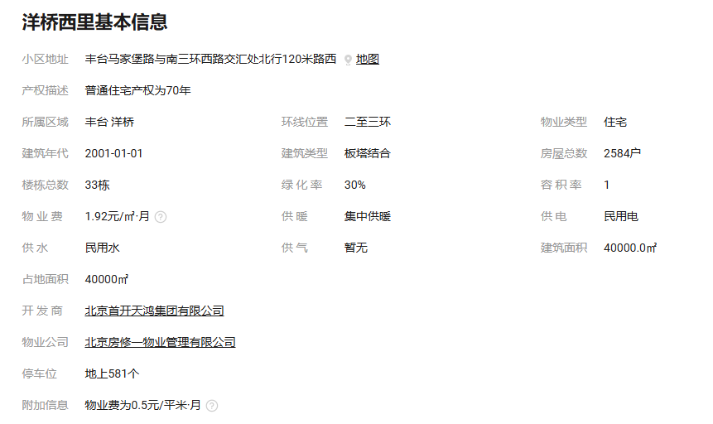

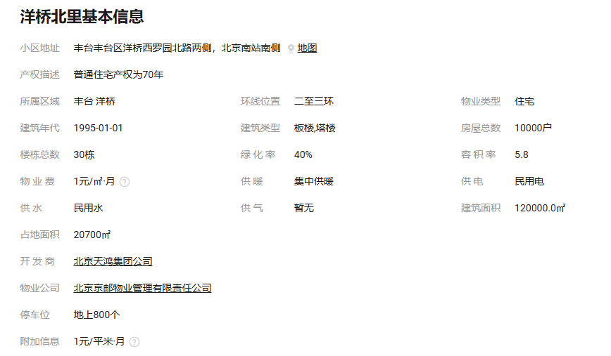
 |  |  |  |  |  |  |  |  |  |  |  |  |  | 青秀城 |  |  |  |  |  |  |  |  | 风荷曲苑
 |  |  |  |  |  |  |  |  |  |  |  |  |  | 88 |  |  |  |  |  | 6500 | 73.863636364 |  | 46 | 5500 | 119.56521739
 |  |  |  |  |  |  |  |  |  |  |  |  |  | 74 |  |  |  |  |  | 5700 | 77.027027027 |  | 119 | 8900 | 74.789915966
 |  |  |  |  |  |  |  |  |  |  |  |  |  | 91 |  |  |  |  |  | 7200 | 79.120879121 |  | 53 | 5900 | 111.32075472
 |  |  |  |  |  |  |  |  |  |  |  |  |  | 89 |  |  |  |  |  | 6330 | 71.123595506 |  | 46 | 5300 | 115.2173913
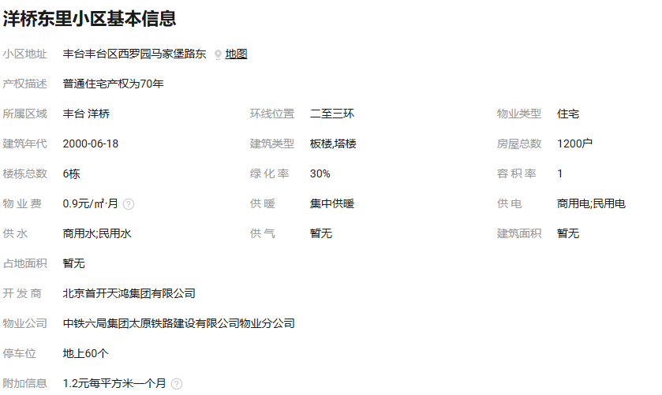
 |  |  |  |  |  |  |  |  |  |  |  |  |  | 88 |  |  |  |  |  | 6000 | 68.181818182 |  | 92 | 7930 | 86.195652174
 |  |  |  |  |  |  |  |  |  |  |  |  |  |  |  |  |  |  |  |  |  |  | 莲怡园
 |  |  |  |  |  |  |  |  |  |  |  |  |  |  |  |  |  |  |  |  |  |  | 83 | 6000 | 72.289156627
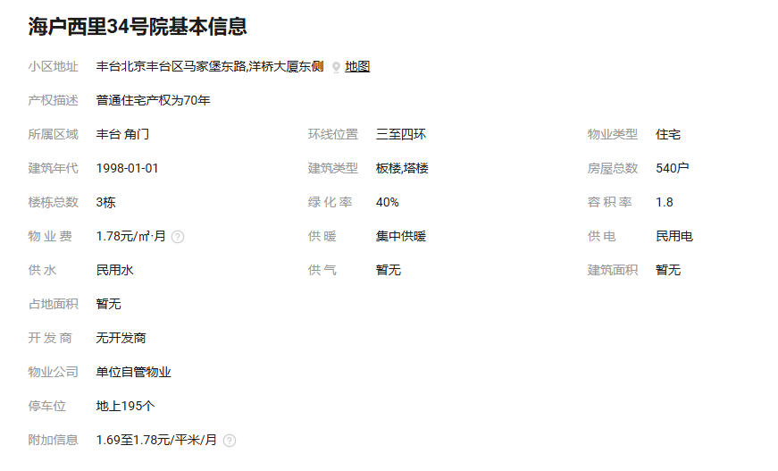
 |  |  |  |  |  |  |  |  |  |  |  |  |  |  |  |  |  |  |  |  |  |  | 90 | 5200 | 57.777777778
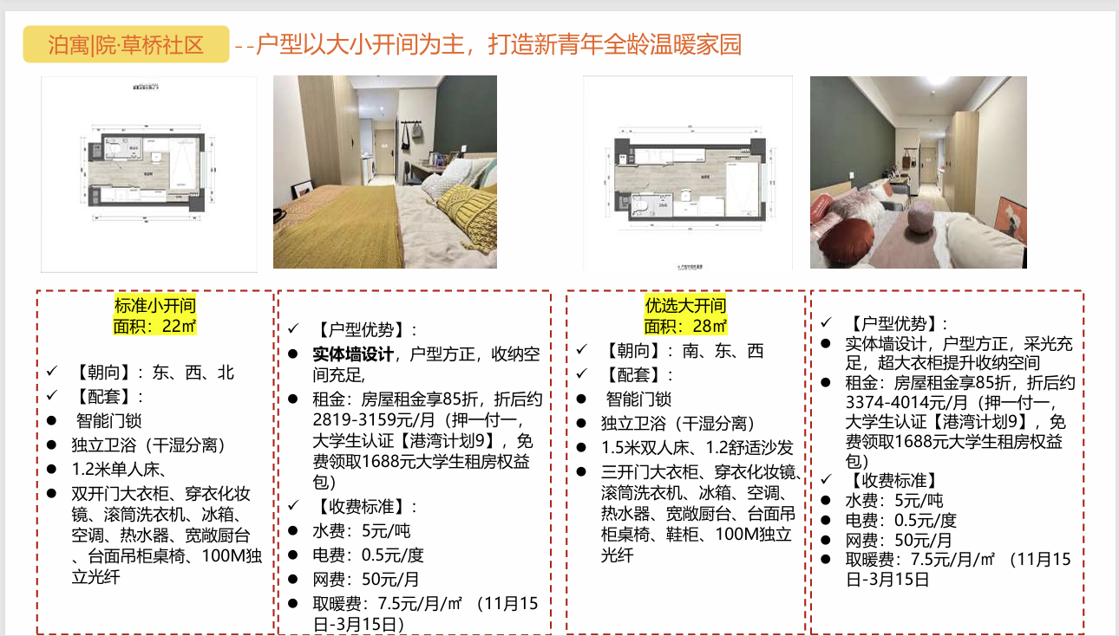
 |  |  |  |  |  |  |  |  |  |  |  |  |  | 银地家园 |  |  |  |  |  |  |  |  | 76 | 5800 | 76.315789474
 |  |  |  |  |  |  |  |  |  |  |  |  |  | 59 |  |  |  |  |  | 4300 | 72.881355932 |  | 83 | 6000 | 72.289156627
 |  |  |  |  |  |  |  |  |  |  |  |  |  | 92 |  |  |  |  |  | 5300 | 57.608695652
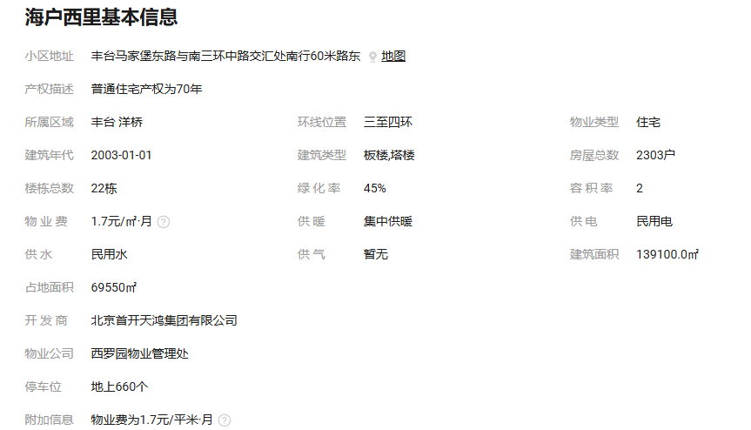
 |  |  |  |  |  |  |  |  |  |  |  |  |  | 78 |  |  |  |  |  | 4500 | 57.692307692
 |  |  |  |  |  |  |  |  |  |  |  |  |  | 86 |  |  |  |  |  | 5300 | 61.627906977

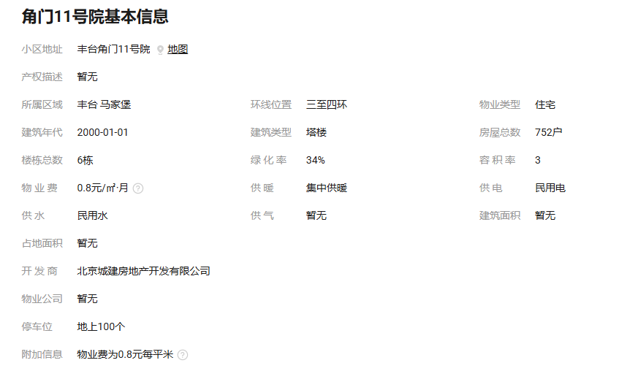

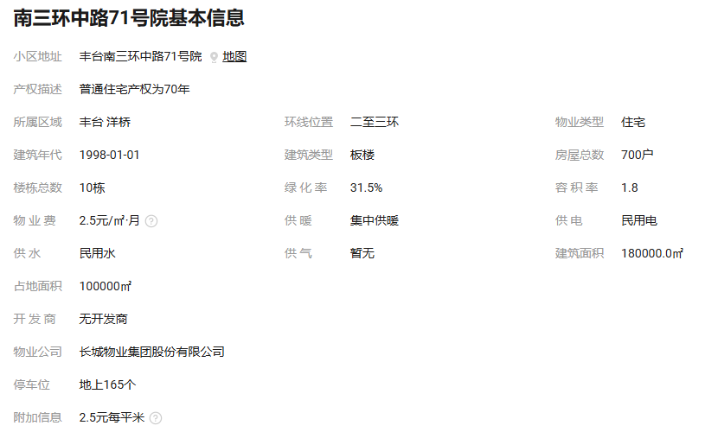
 |  |  |  |  |  |  |  |  |  |  |  |  |  | 幸福家园
 |  |  |  |  |  |  |  |  |  |  |  |  |  | 97 |  |  |  |  |  | 6500 | 67.010309278
 |  |  |  |  |  |  |  |  |  |  |  |  |  | 65 |  |  |  |  |  | 5400 | 83.076923077
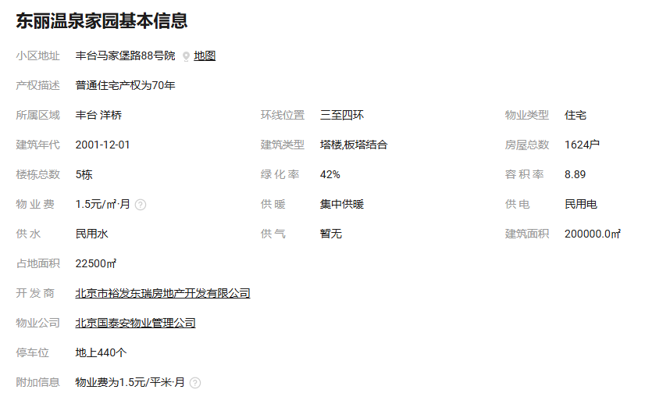
 |  |  |  |  |  |  |  |  |  |  |  |  |  | 96 |  |  |  |  |  | 6600 | 68.75
 |  |  |  |  |  |  |  |  |  |  |  |  |  | 48 |  |  |  |  |  | 4300 | 89.583333333
 |  |  |  |  |  |  |  |  |  |  |  |  |  | 85 |  |  |  |  |  | 6300 | 74.117647059
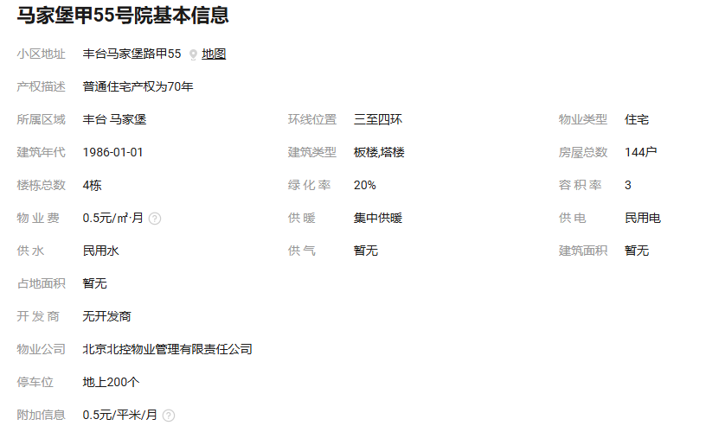

 |  |  |  |  |  |  |  |  |  |  |  |  |  | 康润家园
 |  |  |  |  |  |  |  |  |  |  |  |  |  | 51 |  |  |  |  |  | 4300 | 84.31372549
 |  |  |  |  |  |  |  |  |  |  |  |  |  | 87 |  |  |  |  |  | 5000 | 57.471264368
 |  |  |  |  |  |  |  |  |  |  |  |  |  | 77 |  |  |  |  |  | 4400 | 57.142857143
 |  |  |  |  |  |  |  |  |  |  |  |  |  | 76 |  |  |  |  |  | 5200 | 68.421052632
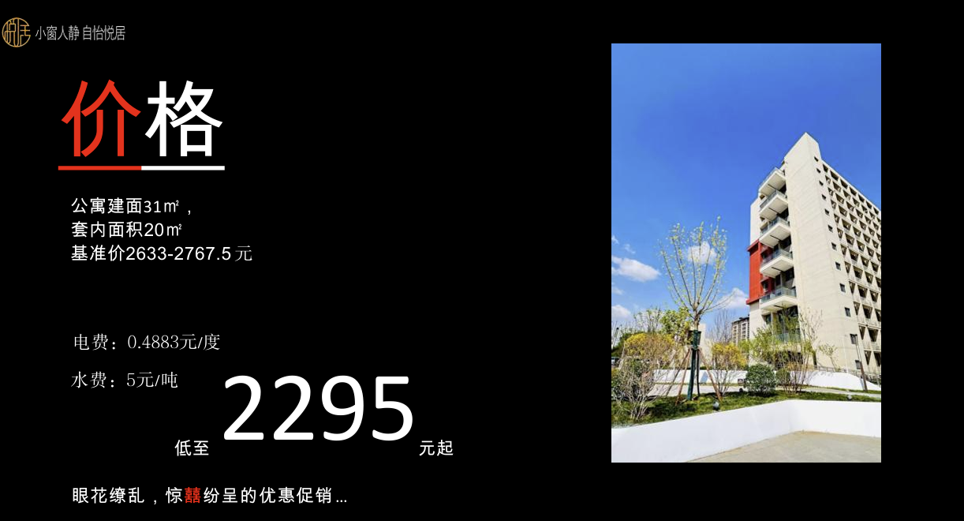
 |  |  |  |  |  |  |  |  |  |  |  |  |  | 75 |  |  |  |  |  | 4400 | 58.666666667

 |  |  |  |  |  |  |  |  |  |  |  |  |  | 彩虹家园
 |  |  |  |  |  |  |  |  |  |  |  |  |  | 90 |  |  |  |  |  | 4800 | 53.333333333
 |  |  |  |  |  |  |  |  |  |  |  |  |  | 64 |  |  |  |  |  | 4500 | 70.3125
 |  |  |  |  |  |  |  |  |  |  |  |  |  | 89 |  |  |  |  |  | 5100 | 57.303370787
 |  |  |  |  |  |  |  |  |  |  |  |  |  | 65 |  |  |  |  |  | 5100 | 78.461538462
 |  |  |  |  |  |  |  |  |  |  |  |  |  | 90 |  |  |  |  |  | 4945 | 54.944444444
 |  |  |  |  |  |  |  |  |  |  |  |  |  | 87 |  |  |  |  |  | 5157 | 59.275862069

 |  |  |  |  |  |  |  |  |  |  |  |  |  | 同馨家园
 |  |  |  |  |  |  |  |  |  |  |  |  |  | 57 |  |  |  |  |  | 4000 | 70.175438596
 |  |  |  |  |  |  |  |  |  |  |  |  |  | 79 |  |  |  |  |  | 4600 | 58.227848101
 |  |  |  |  |  |  |  |  |  |  |  |  |  | 58 |  |  |  |  |  | 4300 | 74.137931034
 |  |  |  |  |  |  |  |  |  |  |  |  |  | 90 |  |  |  |  |  | 4580 | 50.888888889
 |  |  |  |  |  |  |  |  |  |  |  |  |  | 91 |  |  |  |  |  | 5700 | 62.637362637
 |  |  |  |  |  |  |  |  |  |  |  |  |  | 90 |  |  |  |  |  | 5300 | 58.888888889
 |  |  |  |  |  |  |  |  |  |  |  |  |  | 93 |  |  |  |  |  | 5000 | 53.76344086
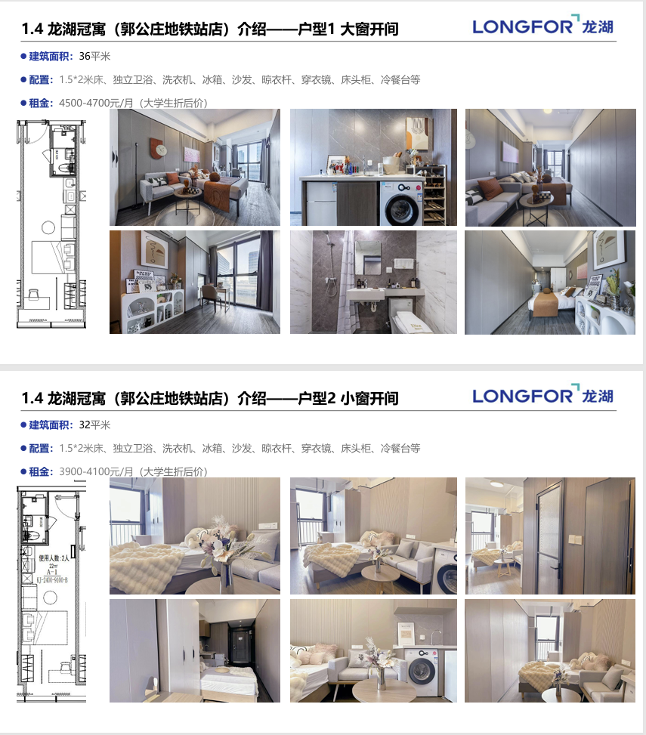
 |  |  |  |  |  |  |  |  |  |  |  |  |  | 80 |  |  |  |  |  | 5500 | 68.75

 |  |  |  |  |  |  |  |  |  |  |  |  |  | 阅园
 |  |  |  |  |  |  |  |  |  |  |  |  |  | 53 |  |  |  |  |  | 4200 | 79.245283019
 |  |  |  |  |  |  |  |  |  |  |  |  |  | 61 |  |  |  |  |  | 5000 | 81.967213115

